Лист 1
Прайс-лист
МИР ПРЯЖИ

В валюте: руб. (курс 1).
Цены указаны на 07.08.2020

№ | Номенклатура/ Характеристика номенклатуры | Описание | Изображение | Артикул | Цена | Ед. | Остаток | Ссылка на сайт
 | Набор штампов "Просто сказать" Little Meow PMA907218 | Набор штампов "Просто сказать" Little Meow PMA907218 |  | PMA907218 | 235.55 |  |  | Изображение
 | Набор штампов "Просто сказать" Little Meow PMA907218 |  |  |  | 235.55 | шт | 1 | Изображение
 | Набор штампов прозрачных "Славный парень" Heritage Press PMA907207 | Набор штампов прозрачных "Славный парень" Heritage Press PMA907207 | 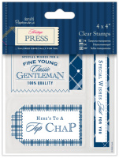 | PMA907207 | 195.70 |  |  | Изображение
 | Набор штампов прозрачных "Славный парень" Heritage Press PMA907207 |  |  |  | 195.70 | шт | 1 | Изображение
 | Штамп деревянный "Особый подарок" ME TO YOU | Штамп деревянный "Особый подарок" ME TO YOU | 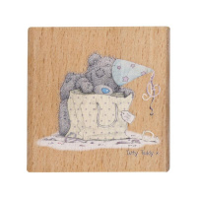 | MTY906107 | 244.80 |  |  | Изображение
 | Штамп деревянный "Особый подарок" ME TO YOU |  |  |  | 244.80 | шт | 6 | Изображение
 | Штамп деревянный "Весь в галстуках" ME TO YOU | Штамп деревянный "Весь в галстуках" ME TO YOU | 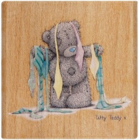 | MTY906105 | 232.69 |  |  | Изображение
 | Штамп деревянный "Весь в галстуках" ME TO YOU |  |  |  | 232.69 | шт | 7 | Изображение
 | Штамп деревянный "Звездочки" ME TO YOU | Штамп деревянный "Звездочки" ME TO YOU |  | MTY906100 | 244.80 |  |  | Изображение
 | Штамп деревянный "Звездочки" ME TO YOU |  |  |  | 244.80 | шт | 3 | Изображение
 | Штамп деревянный "Золотая звезда" ME TO YOU | Штамп деревянный "Золотая звезда" ME TO YOU | 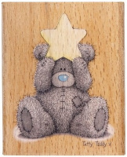 | MTY906109 | 277.67 |  |  | Изображение
 | Штамп деревянный "Золотая звезда" ME TO YOU |  |  |  | 277.67 | шт | 1 | Изображение
 | Штамп деревянный "Набор подарков" ME TO YOU | Штамп деревянный "Набор подарков" ME TO YOU |  | MTY906112 | 367.63 |  |  | Изображение
 | Штамп деревянный "Набор подарков" ME TO YOU |  |  |  | 367.63 | шт | 1 | Изображение
 | Штамп деревянный "Огромное сердце" ME TO YOU | Штамп деревянный "Огромное сердце" ME TO YOU | 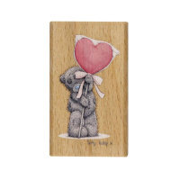 | MTY906102 | 216.25 |  |  | Изображение
 | Штамп деревянный "Огромное сердце" ME TO YOU |  |  |  | 216.25 | шт | 1 | Изображение
 | Штамп деревянный "Цветочные горшочки" ME TO YOU | Штамп деревянный "Цветочные горшочки" ME TO YOU |  | MTY906114 | 367.63 |  |  | Изображение
 | Штамп деревянный "Цветочные горшочки" ME TO YOU |  |  |  | 367.63 | шт | 3 | Изображение
 | Штамп деревянный "Я счастлив" ME TO YOU | Штамп деревянный "Я счастлив" ME TO YOU |  | MTY906113 | 329.57 |  |  | Изображение
 | Штамп деревянный "Я счастлив" ME TO YOU |  |  |  | 329.57 | шт | 1 | Изображение

